貢献内容シート記入にあたって
貢献内容シート |  |  |  |  |  | 期首に記載する項目 |  |  |  | 期末に記載する項目
 |  |  |  |  |  | ※被面談者は黒字の項目に記載。白抜き文字は面談者の記載項目。 |  |  |  |  |  |  |  |  |  |  |  | 評価 | 人生ビジョン一致度 | 期待一致度 |  | 充実度 | 貢献度
本シートを1on1面談した面談者の氏名を記載
 |  |  |  | 目標設定期間 |  | （ | 年 |  | 月 | 日 | ～ | 年 |  | 月 |  | 日 | ） | S | この目標こそ、人生で成し遂げたいことだ | 期待をはるかに超えた貢献だ |  | 最高の充実感・達成感を手にした | 期待をはるかに超えた貢献だった
氏名 |  | コン技 太郎 |  |  | 所属部署 | サンプル課 |  |  |  | 面談者 |  |  |  |  |  |  |  | A | 目標達成すれば人生ビジョンに大きく近づく | 期待以上の貢献だ |  | 大きな充実感・達成感があった | 期待以上の貢献だった
 |  |  |  |  |  |  |  |  |  |  |  |  |  |  |  |  |  | B | 目標達成すれば人生ビジョンに近づく | 期待している通りの貢献内容だ |  | 充実感・達成感を得られた | 期待通りの貢献だった
申告 役割 |  |  | 申告 投資額 |  |  | 決定 投資額 |  |  |  | 貢献内容 確定日 |  |  | 年 |  | 月 |  | 日 | C | あまり人生ビジョンと関係がない目標だ | 期待に満たないレベルだ |  | あまり充実感・達成感がなかった | 期待に満たない貢献だった
 |  |  |  |  |  |  |  |  |  |  |  |  |  |  |  |  |  | D | 人生ビジョンに反する目標だ | 期待を大きく下回る or 別の目標にしてほしい |  | まったく充実感・達成感がなかった | 期待を大きく下回る貢献だった

 | 優先順 | 貢献内容 （できるかぎり具体的な目標を設定する） |  |  |  |  |  | 貢献内容を実行するために 必要となる裁量権 |  |  |  |  | 貢献内容を実現できる根拠 （これまでの実績や保有能力） |  |  |  |  |  | 期首のレビュー |  |  | 期末のレビュー
 |  |  |  |  |  |  |  |  |  |  |  |  |  |  |  |  |  |  | 本人：人生ビジョン一致度 |  |  | 本人：当期の充実度
 |  |  |  |  |  |  |  |  |  |  |  |  |  |  |  |  |  |  | 人生ビジョン一致度についての本人コメント |  | 一致度 | 当期の貢献結果と本人コメント |  | 充実度
期末に1on1面談時に
本人が振り返って記載する （1on1シートの総まとめ）
成果・業務での貢献 | 1
自分がどんな人生にしていきたいかを、自由に表現してください。 仕事だけではなく、プライベートのことを記入してもOKです。

目標設定期間で会社へ主に業績面で貢献できる内容を記載してください。貢献内容は自身が考える優先順位で記載願います。
欄は５つありますが、多くても少なくても問題はありません。（空欄、増設可）
中長期的な貢献内容、目標設定となった場合、設定期間内の進捗を明確にすると目標に近づいているのを実感しやすいです。
貢献内容と人生ビジョンとの相関関係は必ずしも必要ではありません。が、繋げて設定することでよりビジョンが明確になります。
貢献内容を達成するために必要となる権限や、会社に許可をとっておきたいことを記載してください。
特段ない場合、現状既に持ち合わせている場合にはその旨を記載してください。
活躍の場を広げるためには、自分の価値をしっかりと伝えられることも必要です。貢献内容に掲げたことが「できる！」ということをアピールしてください。

 | 2

人生ビジョンに対して、上記評価表にある人生ビジョン一致度、D～Sを自己判定の上、記載。
一致度について欄は一つだが、ビジョンが複数あるのであれば複数書いてもよし。
 | 3

 | 4

 |  |  |  |  |  |  |  |  |  |  |  |  |  |  |  |  |  |  | 面談者：期待一致度 |  |  | 面談者：当期の貢献度
 |  |  |  |  |  |  |  |  |  |  |  |  |  |  |  |  |  |  | 期待一致度についての面談者コメント |  | 一致度 | 当期の貢献度についての面談者コメント |  | 貢献度
1on1面談時に
本人と面談の上、期待一致度について、
面談者がコメントと期待一致度表から、
D～Sを評価した上で記載
期末に1on1面談時に
面談者が記載するため
本人の記載は不要

 | 5

 | 項目 | 実践内容 （できるかぎり具体的に） |  |  |  |  |  | なぜ、それを実践しようと 思ったのか？ |  |  |  |  | 実践するために 会社に求めたいサポート

企業理念の体現 | 1

企業理念のうち、自身が体現したい、体現するために必要と考える実践内容を記載してください。
欄は３つありますが、企業理念自体はMVVSSの５つあるため、自由に変更可能です。
（空欄、増設可）
企業理念については別シートの資料、動画を参考にしてください
記載した実践内容の背景や提案したエピソードがあれば記載してください
実践内容を達成するために会社に対して求めることを記載してください。
特段ない場合、現状既に持ち合わせている場合にはその旨を記載してください。

 | 2

 | 3

参考）企業理念について
＜企業理念＞

 |  |  | Vision | 個性を活かし合う社会を実現し、世界の士気を高める。

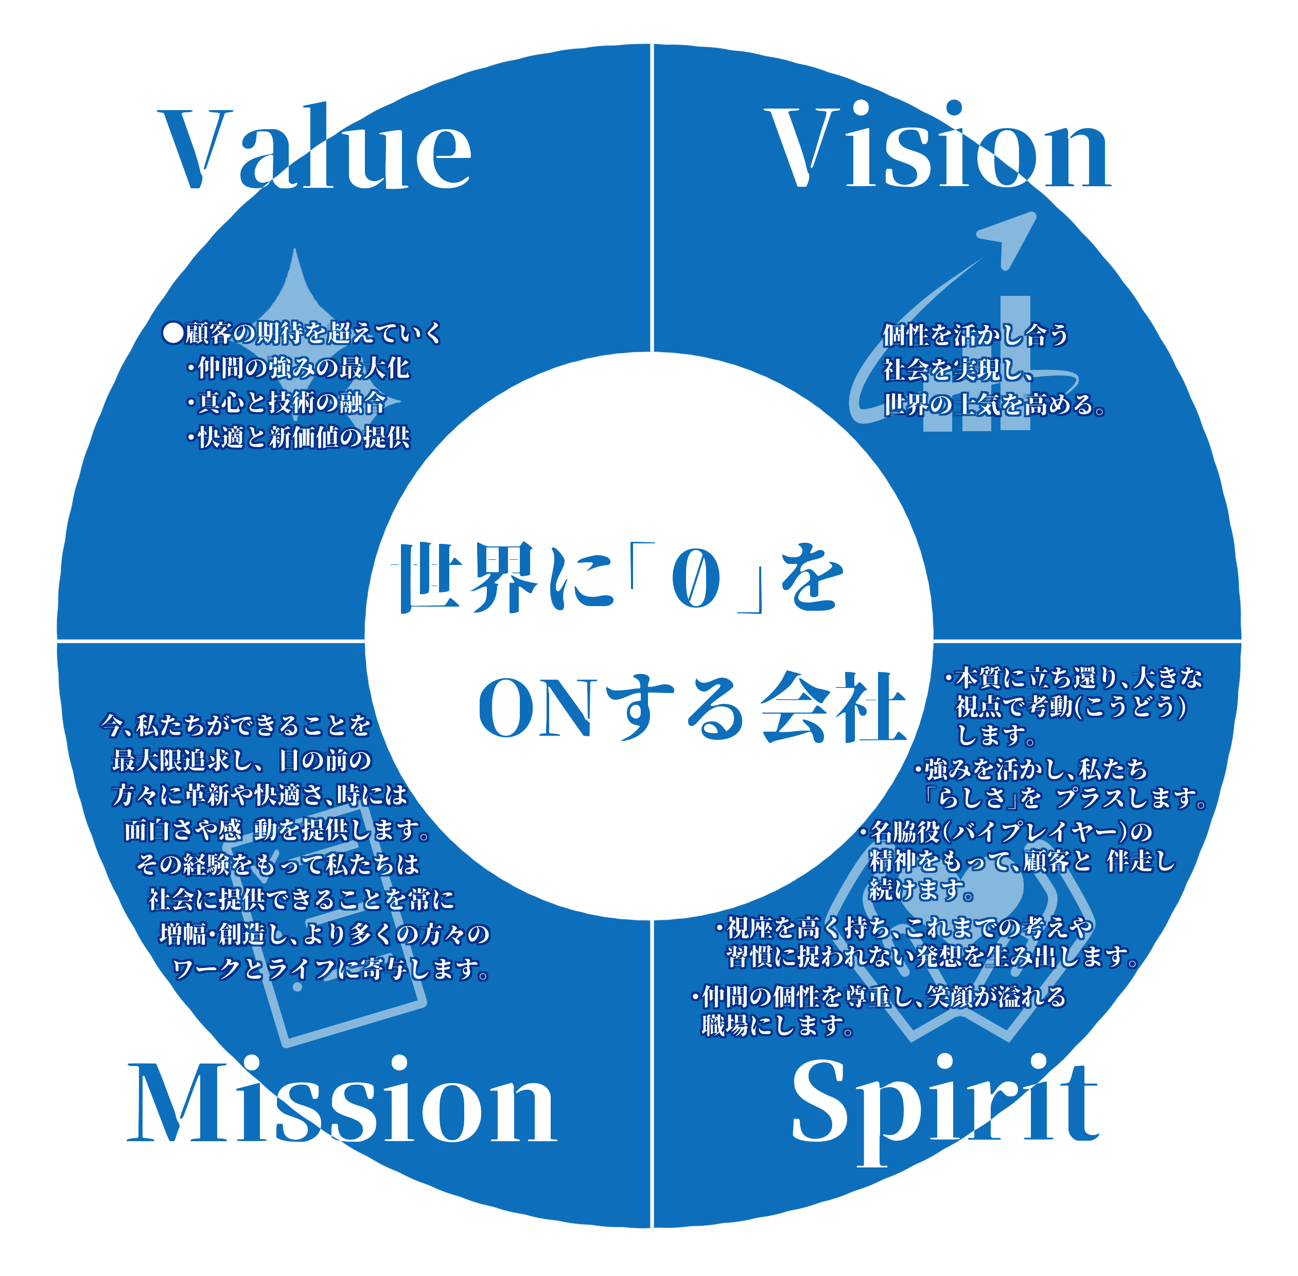
 |  |  | Mission | 今、私たちができることを
 |  |  |  | 最大限追求し、目の前の方々に
 |  |  |  | 革新や快適さ、時には面白さや
 |  |  |  | 感動を提供します。
 |  |  |  | その経験をもって私たちは社会に
 |  |  |  | 提供できることを常に増幅・創造し、 より多くの方々のワークと
 |  |  |  | ライフに寄与します。

 |  |  | Value | 顧客の期待を超えていく
 |  |  |  |  | ・仲間の強みの最大化
 |  |  |  |  | ・真心と技術の融合
 |  |  |  |  | ・快適と新価値の提供

 |  |  | Sprit | 本質に立ち還り、大きな視点で考動（こうどう）します。
 |  |  |  | 「強み」を活かして、私たち「らしさ」をプラスします。
 |  |  |  | 名脇役（バイプレイヤー）の精神をもって、顧客と伴走し続けます。
 |  |  |  | 視座を高く持ち、これまでの考え方や習慣に捉われない発想を生み出します。
 |  |  |  | 仲間の個性を尊重し、笑顔が溢れる職場にします。

 |  |  | Slogan | 世界に「0」をONする会社

＜企業理念の解説動画URL一覧＞
 | タイトル | URL
 | 企業理念001：「なぜ企業理念が大事か？（前編）」 | https://youtu.be/1YuKf7bzt9k
 | 企業理念002：「なぜ企業理念が大事か？（後編）」 | https://youtu.be/M6pauXIqN74
 | 企業理念003：「企業理念の構成」 | https://youtu.be/P7U407HOGzw |  |  |  | ←リンク切れ
 | 企業理念004：「ミッション」 | https://youtu.be/NhUlpwaIWE |  |  |  | ←リンク切れ
 | 企業理念005：「ビジョン」 | https://youtu.be/wj4AJ9Q23Y |  |  |  | ←リンク切れ
 | 企業理念006：「バリュー」 | https://youtu.be/WUA-G2j0xc4
 | 企業理念007：「スピリット」 | https://youtu.be/MKj6oUsfj00
 | 企業理念008：「スローガン（前編）」 | https://youtu.be/uqbmrJWhMYQ
 | 企業理念009：「スローガン（後編） 」 | https://youtu.be/aoI5L88VpWQ
 | 企業理念010：「番外編（エンディング）」 | https://youtu.be/oURDAw855u4
 | 皆で見たら面白かった！「なぜ企業理念が大事か？（前編）」 | https://youtu.be/VNQfl2PFfK4

 | 更新分は以下リンク一覧をご確認ください。
 | https://kkctlcojp.sharepoint.com/:b:/s/ctl/EQ-urCxI1aZPnn8s6ZZ4BgcB41xWDsEwES7HT26q0KvdaA?e=o9N2Fp |  |  |  |  | ←リンク切れ

